ПРОТОКОЛ
 КОМАНДНЫЙ ЗАЧЕТ ФЕСТИВАЛЯ ЛЫЖЕРОЛЛЕРНЫХ ДИСЦИПЛИН 2022
Итоговый протокол соревнований XI этапа ФЛРД
«SWENOR CLASSIC» - сезон «лето-осень»
ОСНОВНАЯ НОМИНАЦИЯ - ЛЫЖЕРОЛЛЕРЫ
Дата проведения: 09 октября 2022 г.
Место проведения: ЮВАО г. Москвы, Парк 850-летия Москвы, Биатлонно-лыжный комплекс «Марьино», специализированная лыжероллерная трасса

№ п/п | Название команды | Логотип команды | Состав зачетных участников | Занятые места в группах | Очки | Сумма очков | Место
1 | ABST | 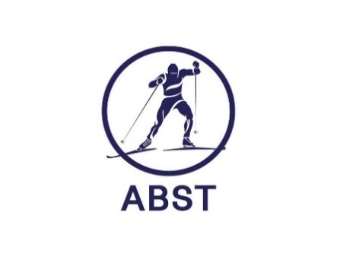 | Багрецов Сергей | 4 | 27 | 105 | V

 |  |  | Удалов Евгений | 3 | 29

 |  |  | Кучеренко Андрей | 5 | 26

 |  |  | Трошин Денис | 8 | 23

2 | BozhenovSkiGroup |  | Васин Анатолий | 3 | 29 | 120 | III

 |  |  | Юркова Ольга | 2 | 31

 |  |  | Боженов Владимир | 1 | 33

 |  |  | Зябрев Сергей | 4 | 27

3 | ГСОБ Лесная Троицк | 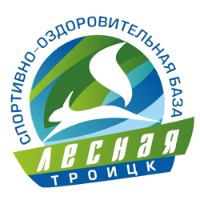 | Морев Виктор | 1 | 33 | 130 | I

 |  |  | Оленева Виктория | 1 | 33

 |  |  | Королева Вера | 1 | 33

 |  |  | Кузякин Александр | 2 | 31

4 | Клуб Манжосова |  | Исаев Иван | 2 | 31

5 | СК МарьиноМультиСпорт |  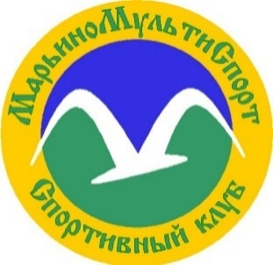 | Лозбинев Виктор | 1 | 33 | 124 | II

 |  |  | Чайка Максим | 1 | 33

 |  |  | Савельев Владимир | 3 | 29

 |  |  | Ермишина Наталия | 3 | 29

6 | СпортВектор |  | Марченкова Евгения | 4 | 27 | 110 | IV

 |  |  | Юфряков Вячеслав | 3 | 29

 |  |  | Мельниченко Андрей | 10 | 21

 |  |  | Крюк Павел | 1 | 33

7 | Dahusim |  | Исаев Алексей | 8 | 23

8 | YarSkiTeam |  | Шемякин Иван | 3 | 29 | 58 | VI

 |  |  | Шемякин Андрей | 3 | 29

9 | СШОР ЩЕЛКОВО | 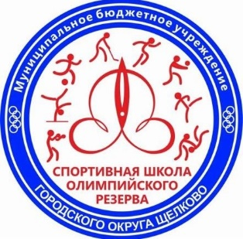 | Юдичева Ольга | 2 | 31

10 | CORSAC sport club |  | Шувалов Сергей | 6 | 25

11 | Soulmate sport club |  | Гришина Евгения | 1 | 33

РЕЙТИНГ
КОМАНДНЫЙ ЗАЧЕТ ФЕСТИВАЛЯ ЛЫЖЕРОЛЛЕРНЫХ ДИСЦИПЛИН 2022
ИТОГОВЫЙ РЕЙТИНГ КОМАНД
ОСНОВНАЯ НОМИНАЦИЯ - ЛЫЖЕРОЛЛЕРЫ

№ п/п | Название команды | Логотип команды | Очки - I этап | Очки - II этап | Очки - III этап | Очки - IV этап | Очки - V этап | Очки - VI этап | Очки - VII этап | Сумма очков | Сумма очков 60% лучших гонок команды | Итоговое место сезон "весна-лето" | Очки - VIII этап | Очки - IX этап | Очки - X этап | Очки - XI этап | Сумма очков 65% лучших гонок команды | Итоговое место сезон "лето-осень"
1 | ABST |  | 111 | 110 | 83 | 88 | 117 | 87 | 85 | 681 | 426 | V | 114 | 103 | 114 | 105 | 333 | V

2 | BozhenovSkiGroup |  | 112 | 118 | 122 | 117 | 111 | 105 | 113 | 798 | 470 | III | 124 | 122 | 122 | 120 | 368 | II

3 | Old Farts |  | 93 | 99 | DNS | DNS | DNS | DNS | DNS | 192 | 192 | XII | DNS | DNS | DNS | DNS

4 | ГСОБ Лесная Троицк |  | 126 | 130 | 135 | 120 | 128 | 75 | 126 | 840 | 519 | I | 118 | 122 | 128 | 130 | 380 | I

5 | Dahusim |  | 54 | 118 | 92 | 89 | 60 | Количество участников менее 2 человеков | 89 | 502 | 388 | VI | DNS | 86 | Количество участников менее 2 человеков | Количество участников менее 2 человеков | 86 | X

6 | Клуб Манжосова |  | 111 | 113 | 131 | 107 | 117 | 101 | 124 | 804 | 485 | II | 107 | 128 | 114 | Количество участников менее 2 человеков | 349 | IV

7 | МГТУ им. Н.Э. Баумана |  | 84 | Количество участников менее 2 человек | 60 | 92 | 62 | DNS | 37 | 335 | 298 | IX | DNS | 72 | 56 | DNS | 128 | VIII

8 | СК МарьиноМультиСпорт |  | 115 | 107 | 110 | 121 | 111 | 103 | 114 | 781 | 461 | IV | 73 | 118 | 119 | 124 | 361 | III

9 | СпортВектор |  | 96 | 110 | 87 | Количество участников менее 2 человек | 85 | 84 | 87 | 549 | 380 | VII | 88 | 99 | 84 | 110 | 297 | VI

10 | СШОР ЩЕЛКОВО |  | Количество участников менее 2 человек | Количество участников менее 2 человек | Количество участников менее 2 человек | Количество участников менее 2 человек | Количество участников менее 2 человек | DNS | DNS |  |  |  | DNS | Количество участников менее 2 человек | Количество участников менее 2 человек | Количество участников менее 2 человек

11 | YarSkiTeam |  | DNS | 62 | 65 | DNS | 62 | DNS | 66 | 255 | 255 | X | DNS | 53 | 60 | 58 | 171 | VII

12 | ДЮСШ Кольчугино | 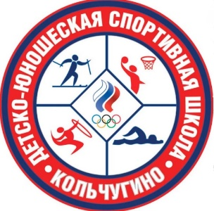 | DNS | Количество участников менее 2 человек | DNS | DNS | 49 | DNS | Количество участников менее 2 человек | 49 | 49 | XIII | DNS | DNS | Количество участников менее 2 человек | DNS

13 | CORSAC sport club |  | DNS | DNS | 84 | 44 | 88 | DNS | DNS | 216 | 216 | XI | DNS | 75 | 44 | Количество участников менее 2 человек | 119 | IX

14 | Soulmate sport club |  | DNS | DNS | 120 | 52 | 98 | DNS | 51 | 321 | 321 | VIII | Количество участников менее 2 человек | 42 | DNS | Количество участников менее 2 человек | 42 | XI

